Capa
SUCESSO É QUESTÃO DE ESCOLHA!



contato@vocegerente.com Entre em contato conosco. Nosso sucesso é a sua satisfação.

Fluxo GTD
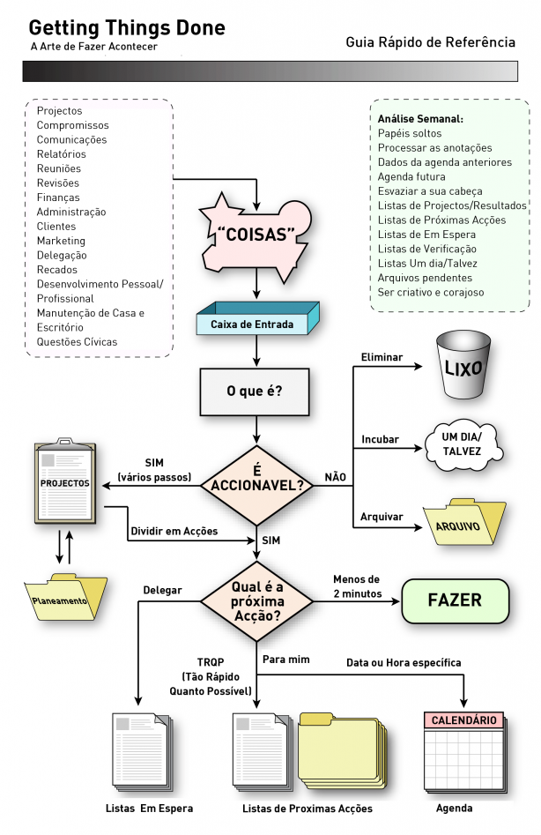

Fluxo de Revisão
